Inbound
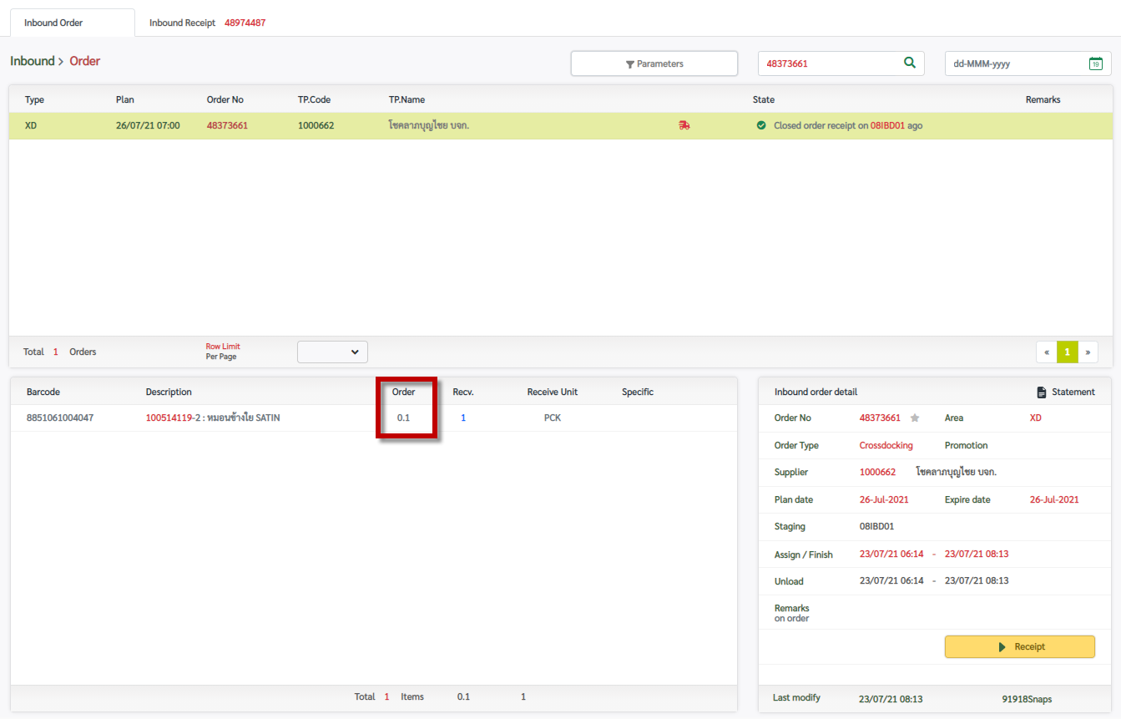
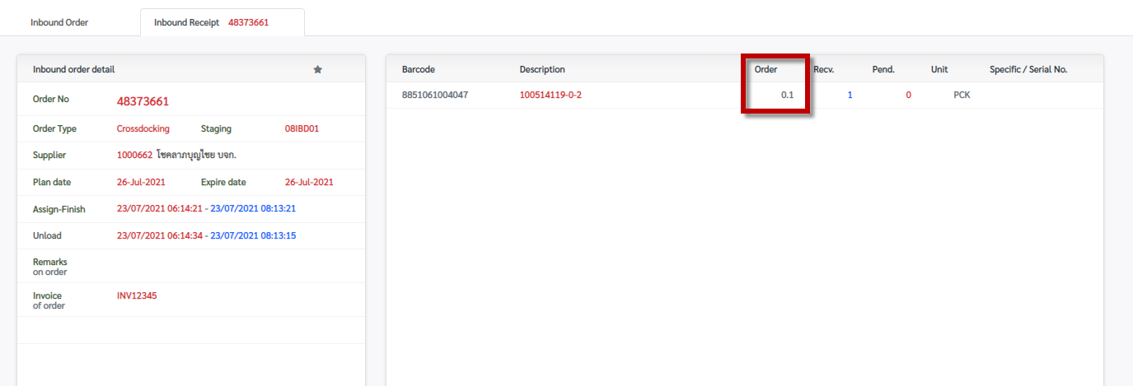
Fixed

Dist Zone
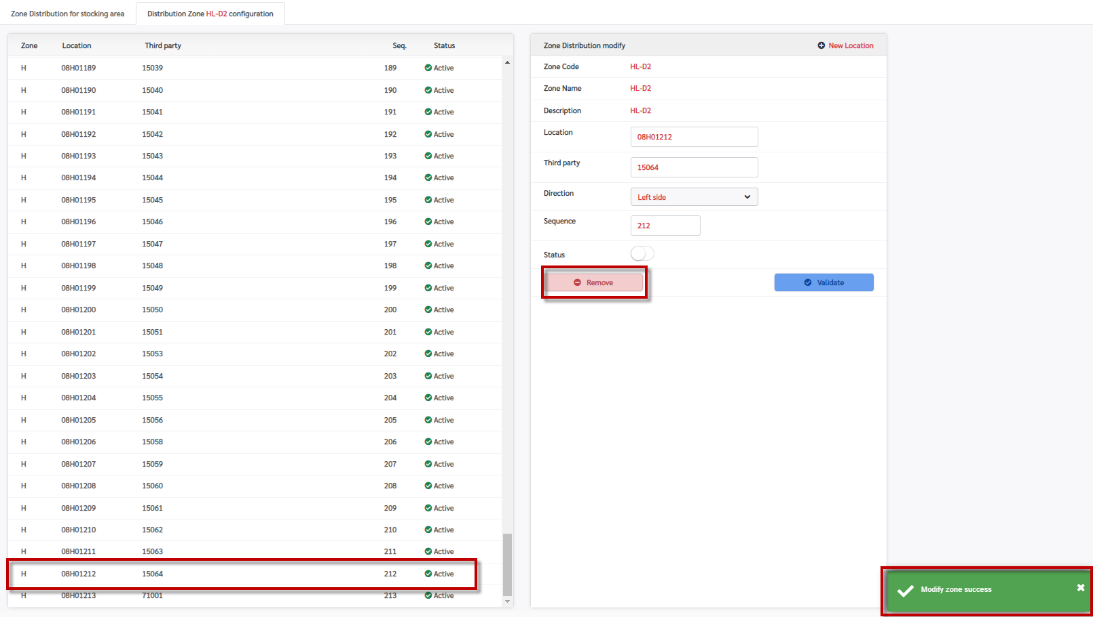
ไม่สามารถลบ Location ใน Distribution Zone ได้ ระบบแจ้งวา success แต่ข้อมูลยังอยู่

Dist Process 0
หลังจากรับสินค้าแล้ว และระบบทำการ Create plan กรณีเป็น Approach ให้ระบบ Generate "Approach Label" รูปแบบเดียวกันกับ Stocking ตัวอย่างดังนี้

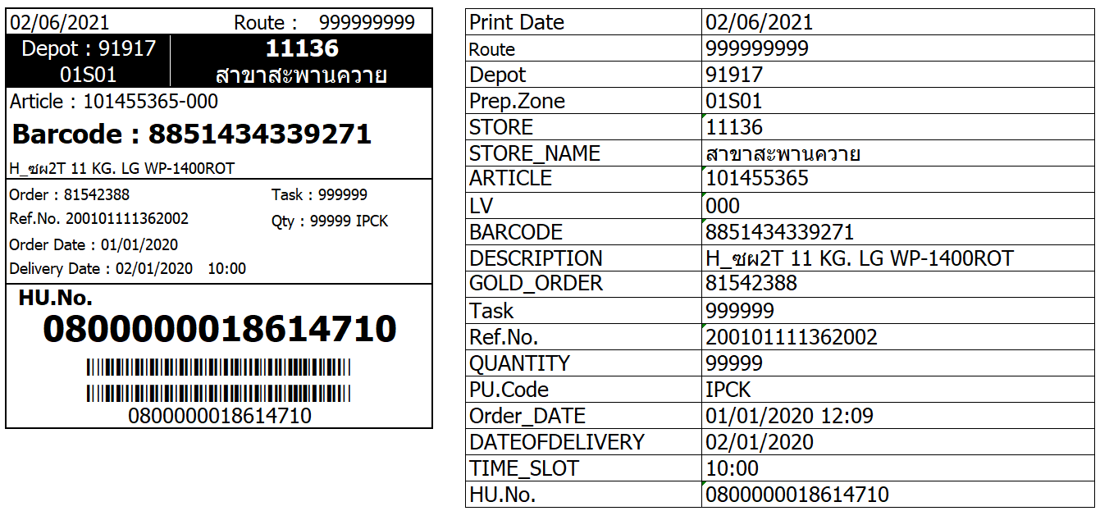
 | Process การทำงานกรณีระบบ Generate เป็น Approach
 | Option 1 :
 | 1. ระบบทำการ Assign to Route
 | 2. Print "Approach Label"
 | 3. ระบบทำการ Finish Receive HU (หมายเลข HU Receive กับ Approach จะเป็นหมายเลขเดียวกัน?)
 | 4. User ทำการ Base Close
 | จากนั้นทำตามขั้นตอนการทำงานปกติ

 | Option 2 :
 | 1. ระบบทำการ Assign to Route
 | 2. Print "Approach Label"
 | 3. ระบบทำการ Generate task Approach (หมายเลข HU Receive กับ Approach จะเป็นหมายเลขเดียวกัน?)
 | 4. User ทำการ Confirm task (สถานะพาเลท Receive เป็น Finish และสถานะพาเลท Approach เป็น Base close)
 | จากนั้นทำตามขั้นตอนการทำงานปกติ

 | *** หรือถ้ามีไอเดียที่ดีกว่า และคิดว่าทำให้ทำงานง่ายและเร็ว สามารถ design process สำหรับตัวนี้ใหม่ได้

Dist Process 1
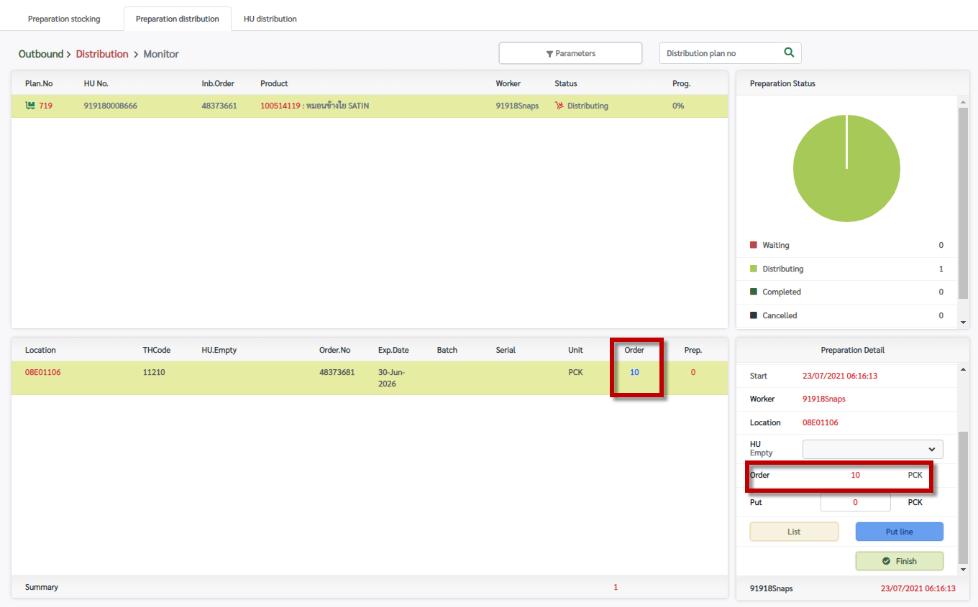
select * from wm_prln where prepno in (select prepno from wm_prep where prepno = '719'); | Fixed

Dist Process 2
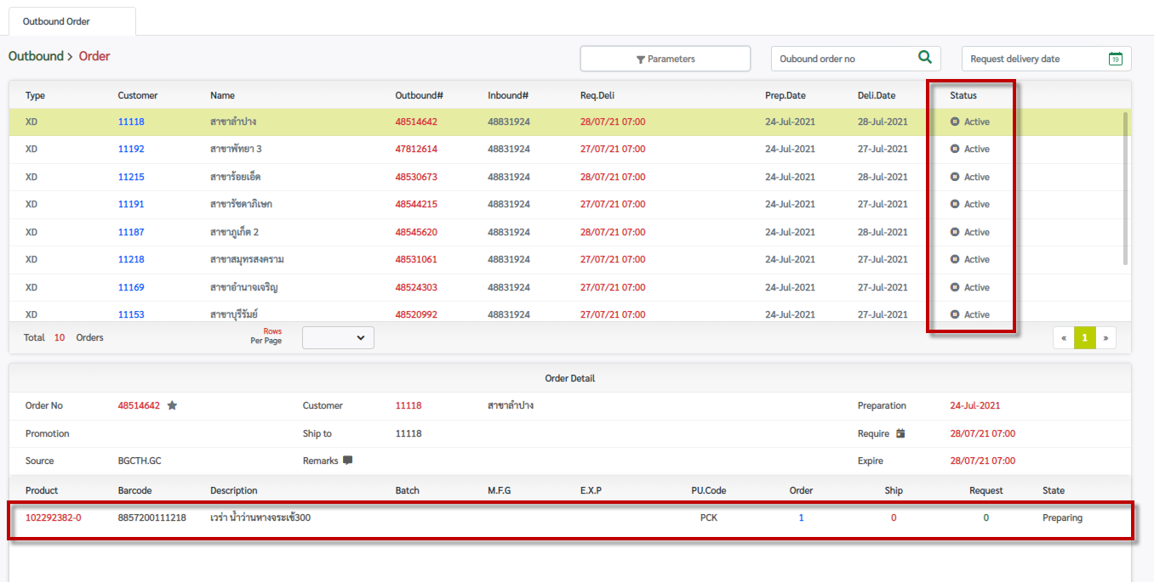
หลังจาก Receive และระบบ auto create plan แล้ว ให้เปลี่ยน status ของ Order Header เป็น Preparing (เหมือนกับ order line) ??

Dist Prep 0
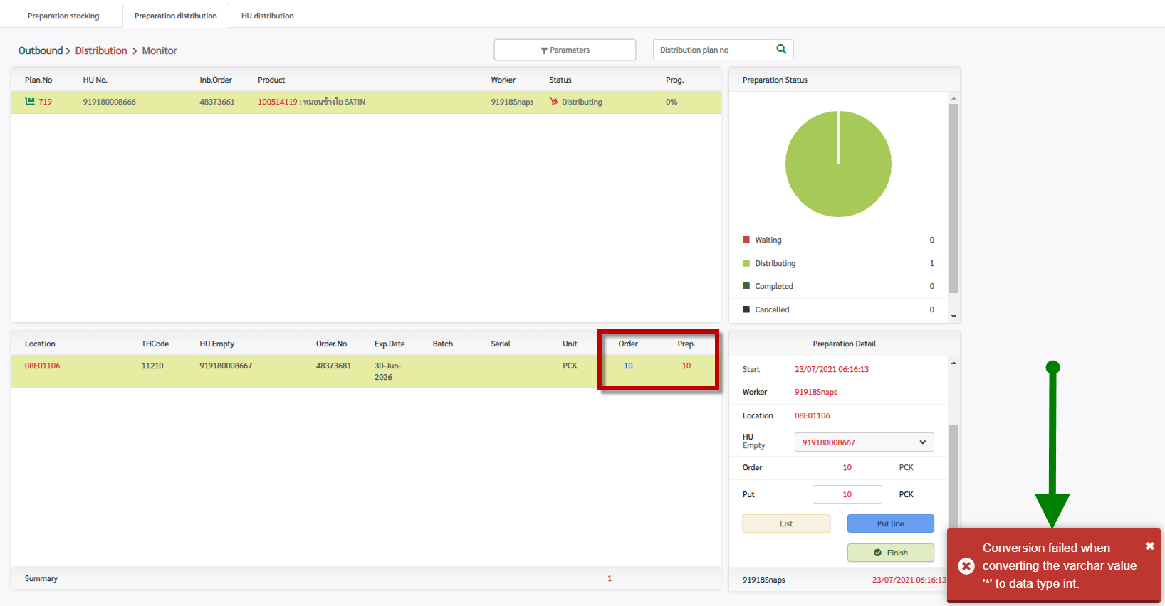
Fixed | Return Int

Dist Prep 1
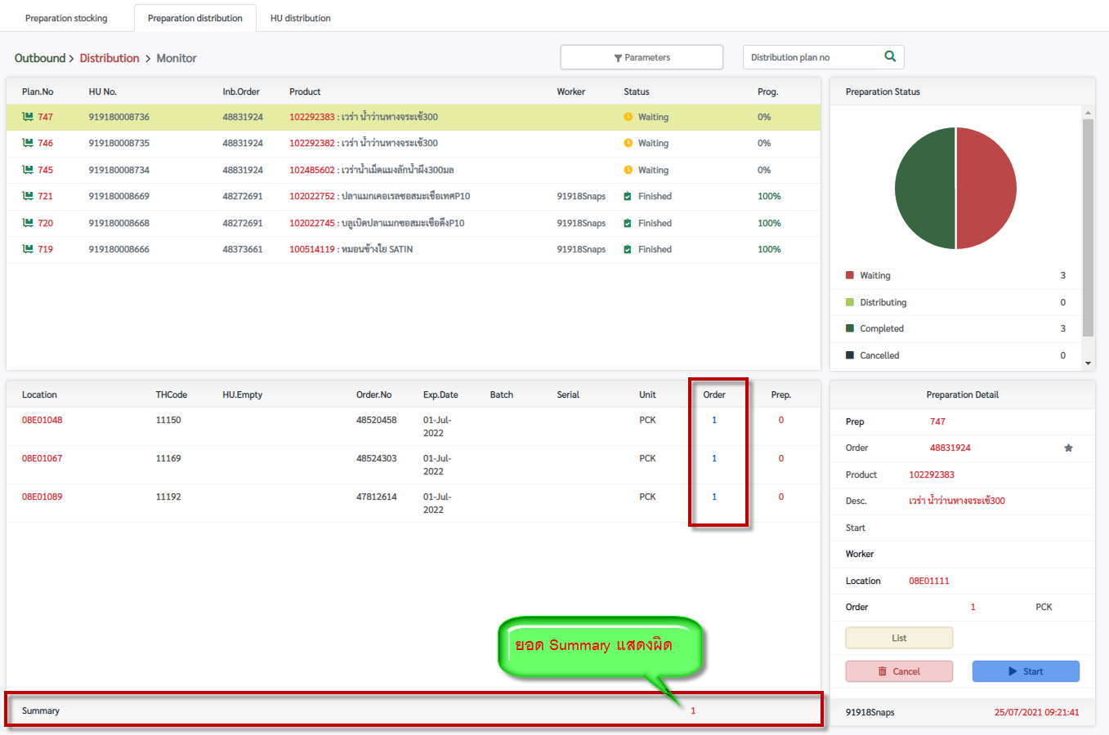
แสดงยอด Summary ผิด

Dist Prep 2
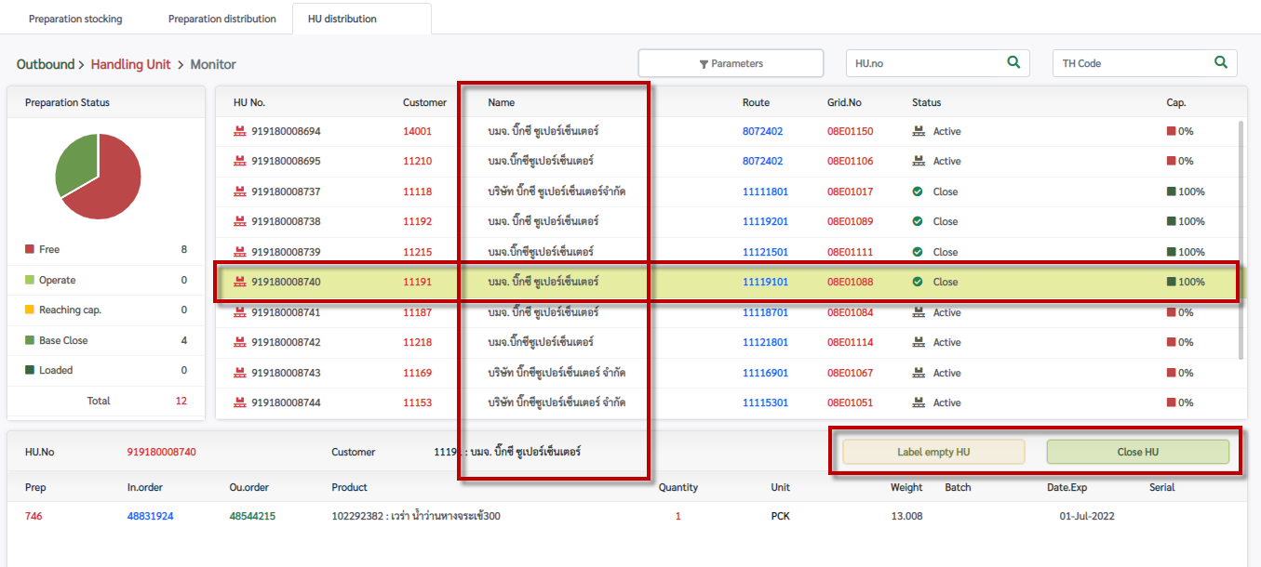
หลังจากกดปุ่ม Close HU แล้วให้ refresh ปุ่ม (เนื่องจากปัจจุบันยังแสดงปุ่ม Label empty HU และปุ่ม Close HU หลังจาก Close HU แล้ว ต้องไปกดซ้ำที่ pallet เดิมหรือไม่ก็ pallet ใหม่หน้าจอจึงจะ Refresh)
หน้าจอแสดงชื่อสาขาผิด

Dist Statement Report
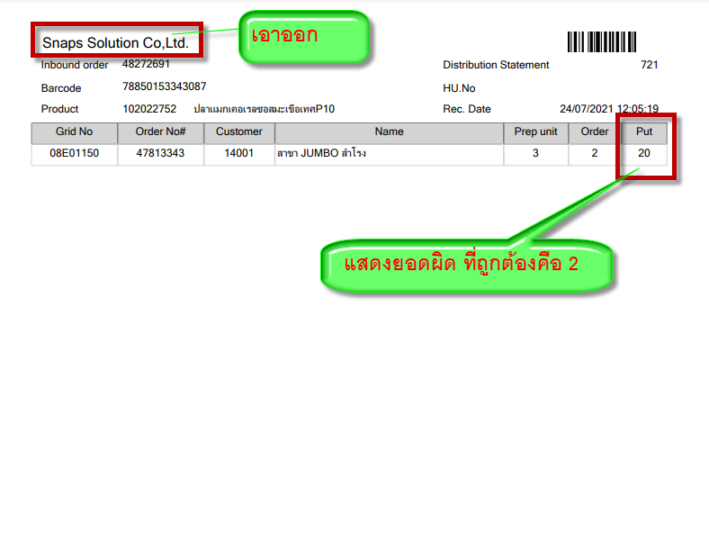
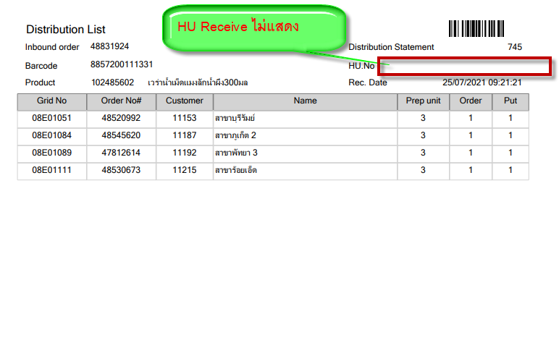
Fixed | เปลี่ยนเป็นคำว่า "Distribution List" | Huno Receive ไม่แสดง

Empty Pallet
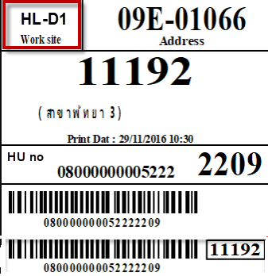
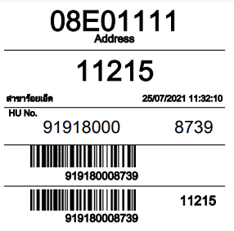
เพิ่มข้อมูล Work site (Prep Zone) บน Empty Pallet

ตัวอย่าง | ปัจจุบันยังไม่แสดง Work site (Prep Zone)

Shipped Label-Dist
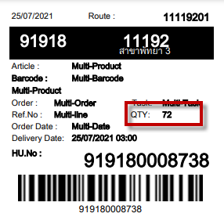
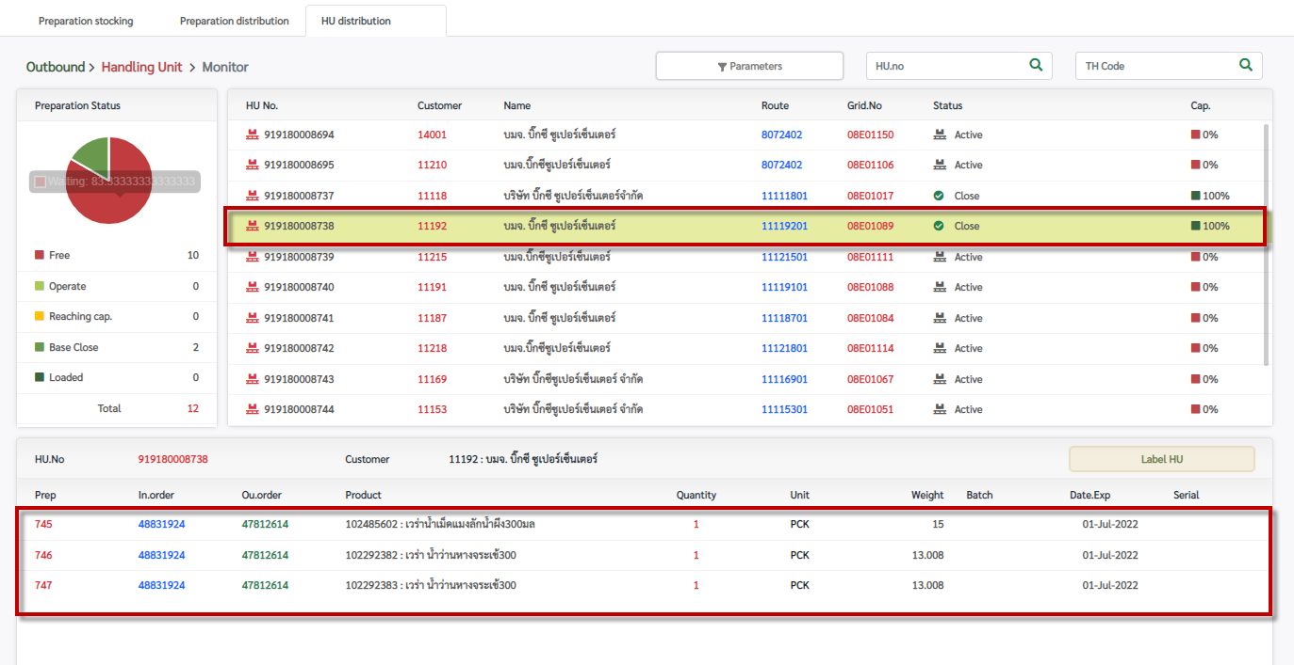
Barcode ไม่แสดง (กรณีในพาเลทมีสินค้าตัวเดียว) | Fixed

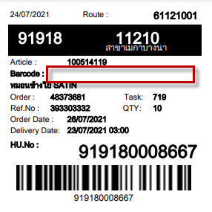

ข้อมูลใน HU Empty มีจำนวน 3 article และมี Qty = 3 แต่ข้อมูลที่ออกมาที่ Label HU แสดงจำนวน Qty เป็น 72 (ปัจจุบันน่าจะแสดงข้อมูลจำนวน SKU ให้เปลี่ยนเป็นแสดงข้อมูลจำนวน PU แทน)

Loading Draft
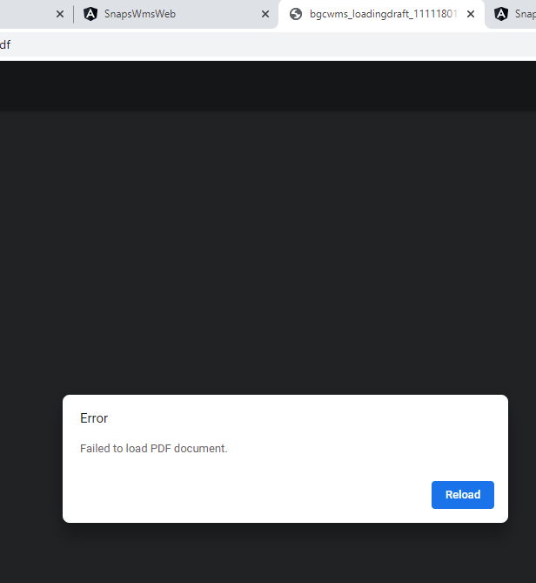
เปิดไฟล์รายงาน Loading Draft ไม่ได้

Transport Note
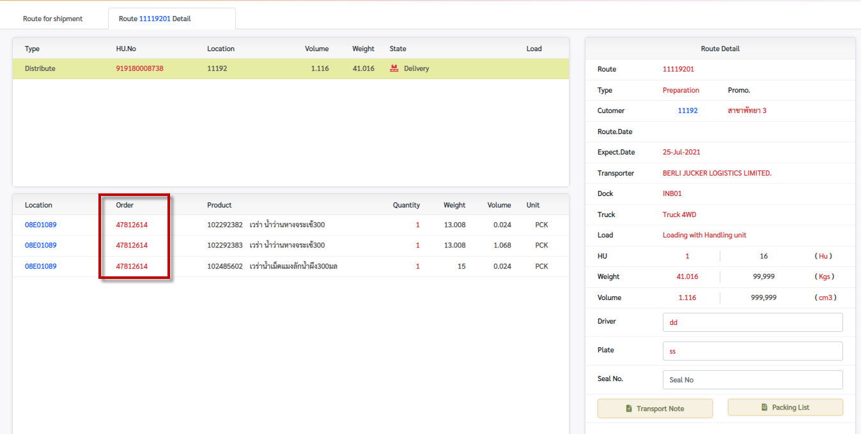
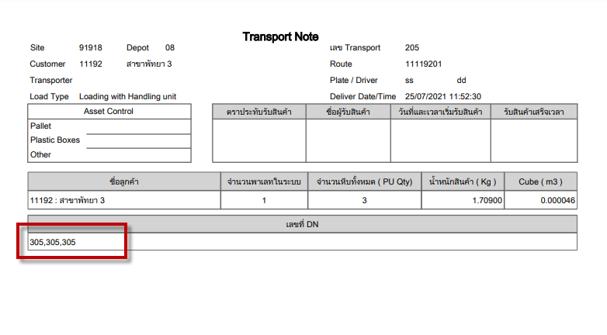
Transportor ไม่แสดงในรายงาน

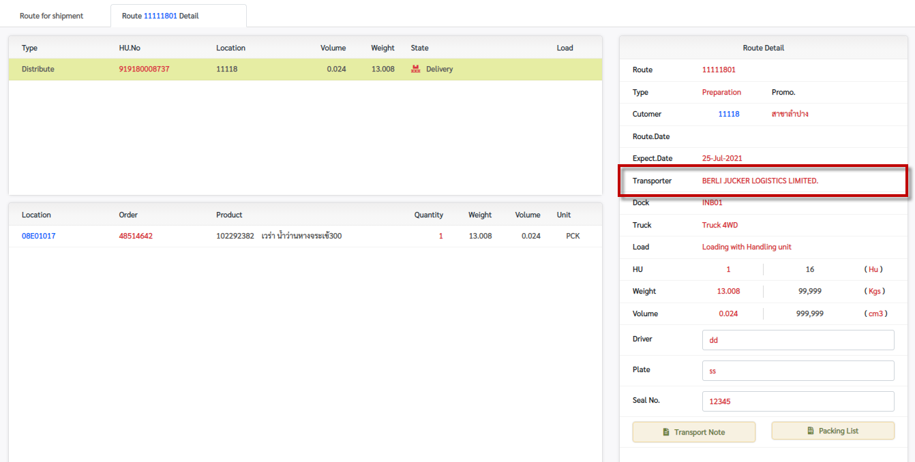
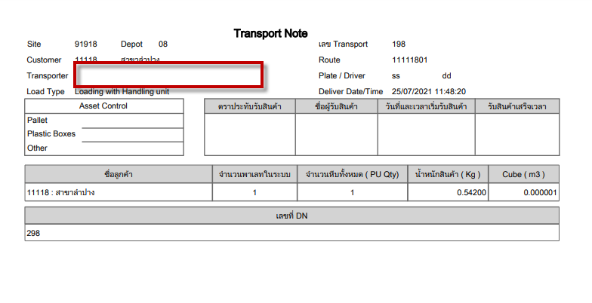

มี order เดียวใน route แต่ระบบแสดง DN 3 หมายเลข

Packing List
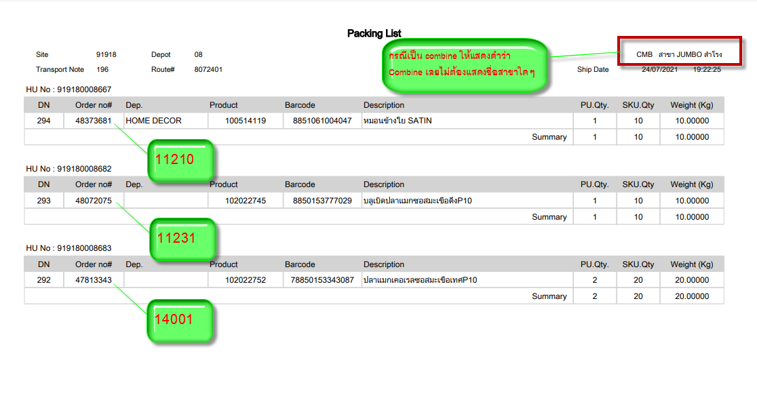
แสดงข้อมูลผิด เช่น กรณีนี้มีการปิด route combine ที่มี 3 สาขา (11210 , 11231 , 14001) แต่ข้อมูล route แสดงเป็นชื่อ สาขา JUMBO สำโรง (14001) ** กรณีเป็น route ปกติ (1 route 1 สาขา) ปัจจุบันแสดงข้อมูลถูกต้องแล้ว

Handerling Unit
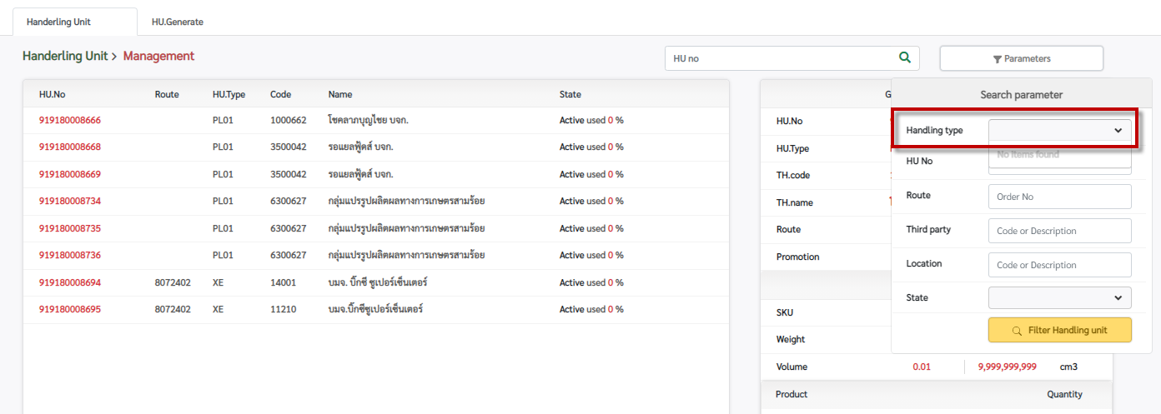
Parameter สำหรับค้นหาที่ช่อง Handling type ไม่มีข้อมูลให้เลือก

